Hoja1
 |  |  |  | ALGORITMO III

Fragmento de código 1 | Diagrama T |  | Fragmento de código 2 |  | Diagrama T |  | Fragmento de código 3 | Diagrama T
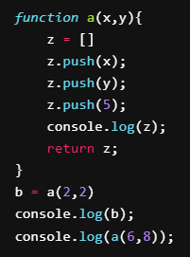
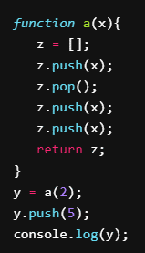
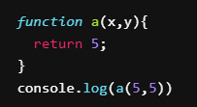
 | Variables | Valores |  |  | Variables | Valores |  | Variables | Valores
 | x | 5 |  |  | x | 2, 6 |  | x | 2
 | y | 5 |  |  | y | 2, 8 |  | y | [2,2], [2,2,5]
 |  |  |  |  | z | [2, 2, 5], [6, 8, 5] |  | z | [2,2]

Predicción de output: 5 |  |  | Predicción de output: [2,2,5], [2,2,5], [6,8,5], [6,8,5] |  |  |  | Predicción de output: [2,2,5]

Fragmento de código 4 | Diagrama T |  | Fragmento de código 5 |  | Diagrama T |  | Fragmento de código 6 | Diagrama T
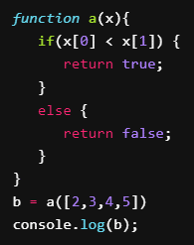
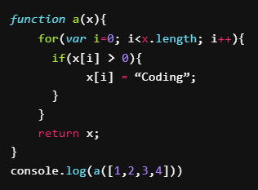
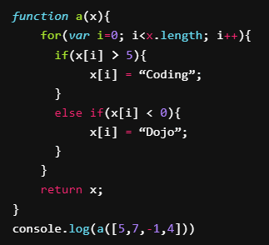
 | Variables | Valores |  |  | Variables | Valores |  | Variables | Valores
 | x | [2,3,4,5] |  |  | x | [1,2,3,4], ["Coding", "Coding", "Coding", "Coding"] |  | x | [5, 7, -1, 4], [5, "Coding", "Dojo", 4]
 | b | true |  |  | i | 0, 1, 2, 3 |  | i | 0, 1, 2, 3, 4

Predicción de output: true |  |  | Predicción de output: ["Coding", "Coding", "Coding", "Coding"] |  |  |  | Predicción de output: [5, "Coding", "Dojo," 4]

Fragmento de código 7 | Diagrama T |  | Fragmento de código 8 |  | Diagrama T
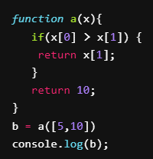
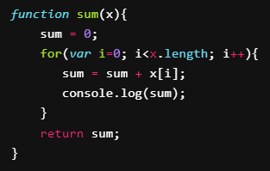
 | Variables | Valores |  |  | Variables | Valores
 | x | [5,10] |  |  | x | (no asignado)
 | b | 10 |  |  | i | 0, …, x.lenght - 1
 |  |  |  |  | sum | 0

Predicción de output: 10 |  |  | Predicción de output:

